6.1,,1
6. SOCIÁLNÍ SÍTĚ

Tabulka 6.1: Osoby v ČR používající sociální sítě, 2022

 | Používání sociálních sítí (celkem) |  |  | Způsob zveřejňování informací*:
 |  |  |  | Profil i všechny příspěvky veřejné |  | Alespoň některé informace či příspvěky neveřejné |  | Neznám zabezpečení svého profilu ani příspěvků |  |  | Profil i všechny příspěvky veřejné | Alespoň některé informace či příspěvky neveřejné | Neznám zabezpečení svého profilu ani příspěvků
 | v tis. | %1) | %2) | v tis. | %3) | v tis. | %3) | v tis. | %3) | Celkem 16+ | 10.542 | 43.023 | 2.724
Celkem 16+ | 5,026.7 | 58.2 | 68.9 | 924.8 | 18.7 | 3,774.2 | 76.4 | 239.0 | 4.8
Pohlaví |  |  |  |  |  |  |  |  |  | Muži 16+ | 11.305 | 40.897 | 2.224
Muži 16+ | 2,455.3 | 58.1 | 66.8 | 480.9 | 20.8 | 1,739.8 | 75.1 | 94.6 | 4.1 | Ženy 16+ | 9.823 | 45.024 | 3.195
Ženy 16+ | 2,571.3 | 58.3 | 71.0 | 443.9 | 16.9 | 2,034.4 | 77.6 | 144.4 | 5.5
Věková skupina |  |  |  |  |  |  |  |  |  | 16–24 let | 17.118 | 75.629 | 2.609
16–24 let | 843.3 | 96.3 | 96.7 | 148.5 | 18.0 | 656.0 | 79.3 | 22.6 | 2.7 | 25–34 let | 14.672 | 75.116 | 3.152
25–34 let | 1,168.2 | 94.5 | 94.8 | 193.3 | 15.8 | 989.6 | 80.8 | 41.5 | 3.4 | 35–44 let | 15.081 | 57.892 | 2.741
35–44 let | 1,237.5 | 81.5 | 82.4 | 244.8 | 19.9 | 939.8 | 76.5 | 44.5 | 3.6 | 45–54 let | 10.979 | 45.142 | 3.825
45–54 let | 1,029.7 | 63.9 | 65.8 | 174.2 | 18.3 | 716.2 | 75.3 | 60.7 | 6.4 | 55–64 let | 8.975 | 26.19 | 2.446
55–64 let | 476.5 | 37.6 | 43.1 | 115.4 | 23.9 | 336.8 | 69.6 | 31.5 | 6.5 | 65–74 let | 3.015 | 8.366 | 2.513
65–74 let | 226.1 | 18.0 | 29.6 | 38.4 | 21.7 | 106.6 | 60.2 | 32.0 | 18.1 | 75+ | 1.242 | 3.577 | 0.755
75+ | 45.3 | 5.2 | 17.5 | . | . | . | . | . | .
Vzdělání (25–64 let) |  |  |  |  |  |  |  |  |  | ZŠ | 19.196 | 30.167 | 5.732
Základní | 158.9 | 55.7 | 71.3 | 66.9 | 34.8 | 105.1 | 54.8 | 20.0 | 10.4 | SŠ bez maturity | 12.157 | 39.732 | 4.446
Střední bez maturity | 1,093.9 | 59.7 | 64.4 | 235.2 | 21.6 | 768.9 | 70.5 | 86.0 | 7.9 | SŠ s maturitou + VOŠ | 12.984 | 55.06 | 2.251
Střední s maturitou + VOŠ | 1,598.3 | 74.2 | 75.3 | 280.9 | 18.5 | 1,191.4 | 78.3 | 48.7 | 3.2 | VŠ | 10.591 | 67.124 | 1.717
Vysokoškolské | 1,060.7 | 78.0 | 78.0 | 144.7 | 13.3 | 917.1 | 84.5 | 23.5 | 2.2
Ekonomická aktivita (16+) |  |  |  |  |  |  |  |  |  | Zaměstnaní | 12.812 | 53.557 | 3.242
Zaměstnaní | 3,538.8 | 71.5 | 73.3 | 637.5 | 18.4 | 2,664.9 | 76.9 | 161.3 | 4.7 | Ženy v domácnosti | 14.57 | 72.943 | 0.478
Ženy v domácnosti | 346.2 | 89.9 | 90.8 | 50.9 | 16.6 | 254.7 | 82.9 | 1.7 | 0.5 | Studenti | 15.986 | 78.035 | 2.606
Studenti | 659.3 | 96.9 | 96.9 | 105.7 | 16.5 | 515.9 | 80.8 | 17.2 | 2.7 | Starobní důchodci | 3.121 | 7.189 | 1.89
Starobní důchodci | 303.5 | 13.4 | 27.1 | 72.4 | 25.6 | 166.7 | 58.9 | 43.8 | 15.5 | Invalidní důchodci | 9.675 | 27.638 | 2.778
Invalidní důchodci | 79.0 | 37.9 | 50.2 | 24.3 | 24.1 | . | . | . | .

Graf 6.1: Osoby v ČR používající sociální sítě podle způsobu zveřejňování informací, 2021
 | Profil i všechny příspěvky veřejné | Alespoň některé informace či příspěvky neveřejné | Neznám zabezpečení svého profilu ani příspěvků
Celkem 16+ | 10.542 | 43.023 | 2.724
Muži 16+ | 11.305 | 40.897 | 2.224
Ženy 16+ | 9.823 | 45.024 | 3.195
16–24 let | 17.118 | 75.629 | 2.609
25–34 let | 14.672 | 75.116 | 3.152
35–44 let | 15.081 | 57.892 | 2.741
45–54 let | 10.979 | 45.142 | 3.825
55–64 let | 8.975 | 26.19 | 2.446
65–74 let | 3.015 | 8.366 | 2.513
75+ | 1.242 | 3.577 | 0.755
ZŠ | 19.196 | 30.167 | 5.732
SŠ bez maturity | 12.157 | 39.732 | 4.446
SŠ s maturitou + VOŠ | 12.984 | 55.06 | 2.251
VŠ | 10.591 | 67.124 | 1.717
Zaměstnaní | 12.812 | 53.557 | 3.242
Ženy v domácnosti | 14.57 | 72.943 | 0.478
Studenti | 15.986 | 78.035 | 2.606
Starobní důchodci | 3.121 | 7.189 | 1.89
Invalidní důchodci | 9.675 | 27.638 | 2.778

1) Podíl z celkového počtu osob v dané socio-demografické skupině
2) Podíl z celkového počtu osob v dané socio-demografické skupině, které použily internet v posledních 3 měsících
3) Podíl z osob v dané socio-demografické skupině, které použily sociální sítě v posledních 3 měsících
* Údaje za rok 2021
Zdroj: Český statistický úřad, 2022

6._1,,2
6. SOCIÁLNÍ SÍTĚ

Kartogram 6.1: Osoby v zemích EU používající sociální sítě, 2021
 | %1)
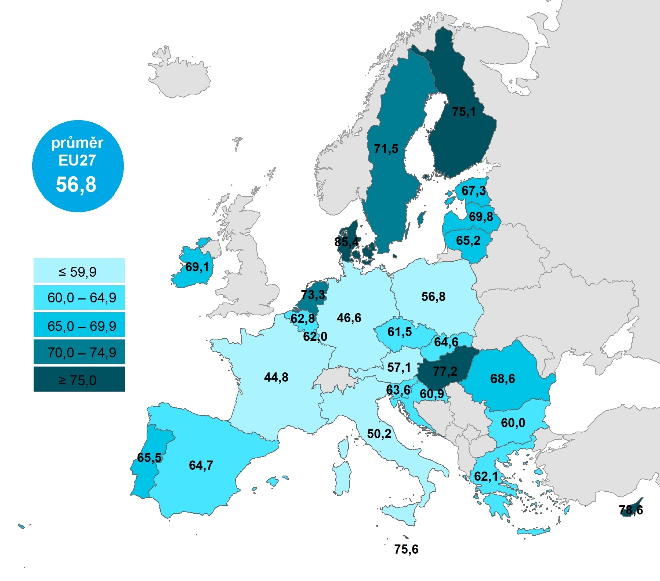

 |  |  | Celkem (16–74 let) | 55–74 let | 65–74 let
 |  | Dánsko | 85.4152 | 70.9996 | 63.2659
 |  | Kypr | 78.6201 | 47.7744 | 33.7359
 |  | Maďarsko | 77.2365 | 52.3871 | 43.1712
 |  | Malta | 75.5713 | 44.9112 | 37.1425
 |  | Finsko | 75.1061 | 53.6341 | 45.3871
 |  | Nizozemsko | 73.2976 | 54.8865 | 44.0048
 |  | Švédsko | 71.5055 | 49.8899 | 40.5605
 |  | Lotyšsko | 69.76 | 44.2315 | 33.7341
 |  | Irsko | 69.0612 | 47.8587 | 45.5795
 |  | Rumunsko | 68.5521 | 41.2092 | 28.3407
 |  | Estonsko | 67.3297 | 36.5722 | 25.9155
 |  | Portugalsko | 65.46 | 36.9618 | 25.9827
 |  | Litva | 65.1874 | 37.4594 | 25.2544
 |  | Španělsko | 64.6622 | 39.7504 | 28.3359
 |  | Slovensko | 64.5792 | 33.0218 | 22.8179
 |  | Slovinsko | 63.6104 | 36.3811 | 26.195
 |  | Belgie | 62.78 | 38.5051 | 27.5346
 |  | Řecko | 62.0512 | 29.1707 | 16.695
 |  | Lucembursko | 61.9514 | 39.7446 | 29.8057
 |  | Česko | 61.5048 | 25.8104 | 13.8934
 |  | Chorvatsko | 60.8882 | 27.4754 | 15.8587
 |  | Bulharsko | 60.0474 | 30.1826 | 15.8588
 |  | Rakousko | 57.1109 | 28.1782 | 20.242
 |  | EU27 | 56.8408 | 31.5923 | 22.5806
 |  | Polsko | 56.7822 | 25.2673 | 16.5227
 |  | Itálie | 50.1883 | 26.9519 | 17.4799
 |  | Německo | 46.5984 | 23.5928 | 15.1676
 |  | Francie | 44.8294 | 22.8014 | 17.2741
Graf 6.2: Osoby v zemích EU používající sociální sítě, 2021

1) Podíl z celkového počtu osob ve věku 16–74 let v daném státě
Zdroj: Eurostat, 2022

